１


No.434
 |  | 統計ニュース
令和５年（2023）
１月号
令和4年度「統計の日」標語
集まれば 大きな力に 統計調査
 |  |  | 和歌山県の推計人口（令和4年12月1日現在）
 |  |  | 総 数 901,678人 （男425,053人、女476,625人）
 |  |  | 世帯数 395,985世帯

 |  | 発行 和歌山県企画部調査統計課 和歌山市小松原通1-1 TEL 073-441-2385(直通) FAX 073-441-2386

和歌山県人口調査の結果
（令和４年１０月１日現在の人口・世帯)
 |  |  |  | ※令和４年１０月３１日に「和歌山県人口調査結果」を公表しています。

 | ＜令和４年１０月１日現在の県全体の概要＞

(注１）自然動態とは、出生・死亡に伴う人口の動きをいう。
(注２）社会動態とは、転入・転出に伴う人口の動きをいう。
(注３）１世帯当たりの平均構成人員＝総人口÷世帯数
(注４) 人口増減率＝前年10月1日～9月30日までの増減数÷前年10月1日現在の人口×100（自然増減率、社会増減率も同様)
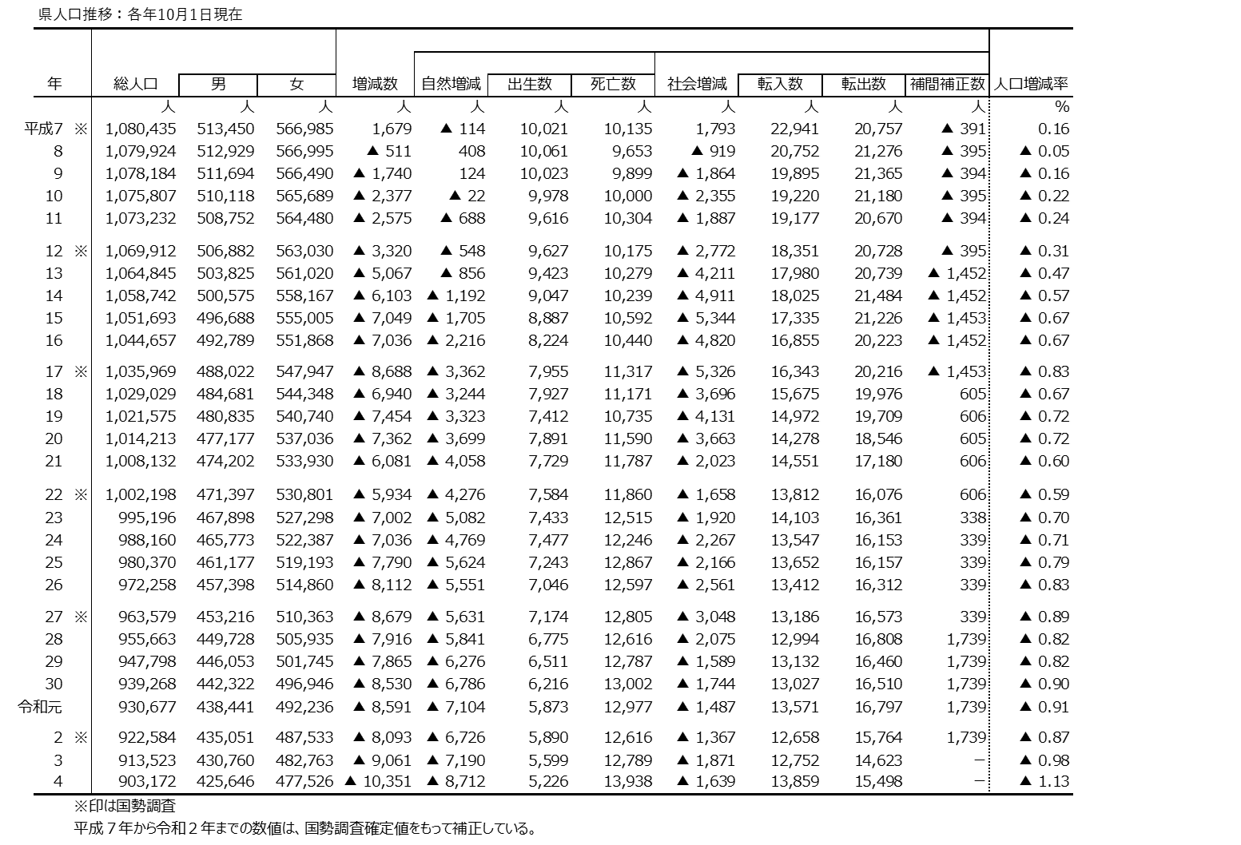
 |  | 和歌山県調査統計課で算出した、令和４年１０月１日現在の和歌山県の推計人口は９０３,１７２人となり、前年１０月からの１年間で１０,３５１人減少した。増減内訳を見ると、自然動態(注１）による減少が８,７１２人、社会動態（注２）による減少が１,６３９人となっている。 また、世帯数は３９６,１３５世帯であり、前年１０月より７５９世帯増加した。１世帯当たりの平均構成人員（注３）は２.２８人となり、前年より０．０３人減少した。
 |  | ○人口増減率（注４）の減少幅は拡大 ▲０.９８％[Ｒ３］→▲１.１３％[Ｒ４] 増減数▲１０，３５１人（前年比１，２９０人減） ○自然増減率（注４）の減少幅は拡大 ▲０.７８％[Ｒ３］→▲０.９５％[Ｒ４] 自然増減数 ▲８，７１２人（前年比１，５２２人減） 出生数５，２２６人（前年比３７３人減） 死亡数１３，９３８人（前年比１，１４９人増） ○社会増減率（注４）の減少幅は縮小 ▲０.２０％[Ｒ３］→▲０.１８％[Ｒ４] 社会増減数 ▲１，６３９人（前年比２３２人増） 転入数１３，８５９人（前年比１，１０７人増）転出数１５，４９８人（前年比８７５人増） （注）自然（社会）増減率：自然（社会）増減数÷前年10月１日現在の人口×100

 | 2019. 3

 | 2020. 1
 | 2
 | 3

２
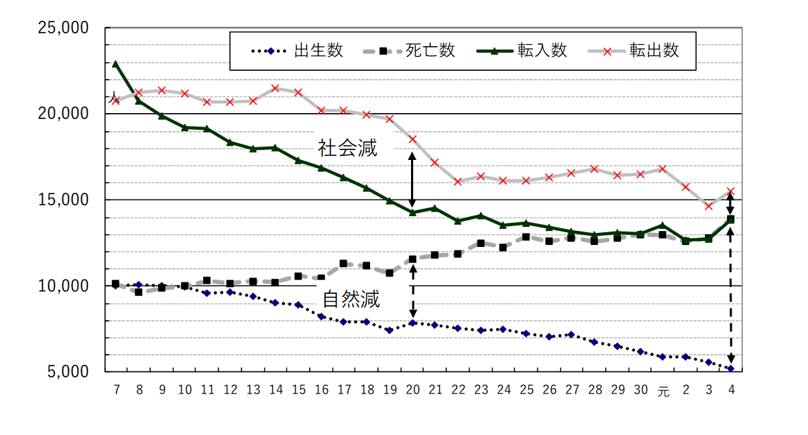
（人）
＜自然動態及び社会動態＞

平成
令和
（年）

 |  | （注）国勢調査結果による補間補正数を含んでいない。

＜転入・転出の状況＞
 | 地域別の各年（前年１０月～９月の期間）の転出入の状況

 | ●県内市町村間での転出入
 | 市町村間の移動者数は、約１万人規模で移動しており、郡部から市部への人口移動が続いている。 令和４年の増減率を令和３年と比べると、紀中の減少率が縮小しているのに対し、紀南は拡大している。

（注）市部…和歌山市、海南市、橋本市、有田市、御坊市、田辺市、新宮市、紀の川市、岩出市 郡部…海草郡(紀美野町)、伊都郡(かつらぎ町、九度山町、高野町)、有田郡(湯浅町、広川町、有田川町)、 日高郡(美浜町、日高町、由良町、印南町、みなべ町、日高川町)、西牟婁郡(白浜町、上富田町、 すさみ町)、東牟婁郡(那智勝浦町、太地町、古座川町、北山村、串本町) 紀北…和歌山市、海南市、橋本市､紀の川市､岩出市、海草郡、伊都郡 紀中…有田市、御坊市、有田郡、日高郡 紀南…田辺市、新宮市、西牟婁郡、東牟婁郡

 | ●県外・国外との転出入
 | （注）「県外・国外」転入超過数は、不明・その他を含む。
 | 県全体でみると、令和４年は令和３年より、転入・転出とも増加している。転入超過数は▲１,６３９人となり、令和３年より減少数が縮小した。(Ｒ３▲１,８７１人→Ｒ４▲１,６３９人） 増減率でみると、令和４年は令和３年に比べ、市部・郡部とも減少率は縮小しているが、地域別では、紀北、紀中の減少率が縮小しているのに対し、紀南は拡大している。

【中国】 鳥取県、島根県、岡山県、広島県、山口県
【四国】 徳島県、香川県、愛媛県、高知県
【九州・沖縄】 福岡県、佐賀県、長崎県、熊本県、
大分県、宮崎県、 鹿児島県、沖縄県

県全体でみると、令和４年は、平成１１年以来２２年ぶりに社会減少数が２千人を下回った（※）３年から、更に減少数が縮小した。(Ｒ２▲３,１０６人→Ｒ３▲１,８７１人→Ｒ４▲１,６３９人） 増減率では、県全体の減少率が縮小している中(Ｒ２▲０.３４％→Ｒ３▲０．２０％→Ｒ４▲０．１８％）、郡部の縮小幅が大きいことから（Ｒ２▲０.４４％→Ｒ３▲０．１５％→Ｒ４▲０．１３％）、４年の郡部の減少率は３年に続き市部より小さくなっている。（郡部▲０．１３％、市部▲０．１９％） 地域別では、４年の減少率は、低い順に、日高、那賀、西牟婁となり、いずれも２年に比べて０．３ポイント程度縮小している。 （※国勢調査による補間補正数を含まない）

３
指 標 の 動 向
 | １ 鉱工業生産指数
鉱工業生産指数（季節調整済指数）＜全国・近畿との比較＞
 | 和歌山県（製造工業） | 近畿（製造工業） | 全国（製造工業）
H25.1 | 98.2 | 93.9 | 94.8
 | 95.5 | 95 | 96.4
 | 97.2 | 98.4 | 97.7
 | 97.1 | 98.7 | 97.7
 | 98.5 | 98.6 | 99.2
6 | 100.8 | 98.3 | 98.2
 | 101.1 | 100.1 | 99.7
 | 98.3 | 99.4 | 99.9
 | 101.1 | 99.1 | 101
 | 101.1 | 98.6 | 101.1
 | 98.3 | 100.4 | 101.8
 | 103.5 | 101.5 | 101.9
26.1 | 106.3 | 101.7 | 103.8
 | 106.1 | 102.4 | 102.7
 | 110.2 | 102.2 | 104.2
 | 107.7 | 100.9 | 99.5
 | 107.4 | 101.6 | 101.8
6 | 104.1 | 101.4 | 100.3
 | 102.2 | 101.9 | 100.1
 | 99.4 | 100 | 99.4
 | 102.8 | 101.5 | 100.6
 | 104.7 | 102.7 | 100.4
 | 104.1 | 99.8 | 100.4
 | 106.7 | 98.5 | 99.9
27.1 | 104.2 | 104.3 | 102.9
 | 101.5 | 100 | 99.8
 | 99.8 | 100.5 | 99.3
 | 99 | 98.7 | 99.5
 | 98.3 | 100.3 | 99.5
6 | 97.4 | 99.1 | 100.4
 | 100.8 | 100.9 | 100.4
 | 98.5 | 99.9 | 98.6
 | 103 | 100.9 | 100.5
 | 98.9 | 100.8 | 100.7
 | 97.6 | 99.7 | 99.9
 | 101 | 95.8 | 98.5
28.1 | 101.8 | 99.1 | 100.1
 | 107.1 | 98.8 | 99.2
 | 105.2 | 100.2 | 99.7
 | 105.9 | 100.3 | 99.3
 | 106 | 100.2 | 98.5
6 | 107.9 | 99.6 | 99.2
 | 107.7 | 99.5 | 99.8
 | 109.1 | 100.4 | 100.5
 | 108.9 | 102.9 | 100.8
 | 108.2 | 101.5 | 101.1
 | 108.6 | 103 | 102
 | 103.1 | 103.4 | 102
29.1 | 102.9 | 100.6 | 100.9
 | 101.9 | 102.7 | 101.6
...
（ 和歌山県・全国・近畿：H27=100 ）
（ 和歌山県・全国・近畿：H27=100 ）

（出典：＜和歌山県＞和歌山県鉱工業生産指数、＜近畿＞近畿経済産業局、＜全国＞経済産業省）
（出典：＜和歌山県＞和歌山県鉱工業生産指数、＜近畿＞近畿経済産業局、＜全国＞経済産業省）

年.月 | 和歌山県 製造工業 |  |  |  |  |  |  |  |  | 全 国 製造工業 | 近 畿 製造工業
 |  |  | 鉄 鋼 |  | 金属製品 | 機 械 | 化 学 | 石油･石炭 | ﾌﾟﾗｽﾁｯｸ製品

 | 平成27(2015)年=100 |  |  |  |  | （原 指 数） |  |  |  | （原 指 数）
平成30(2018) |  | 109.2 |  | 109.5 | 113.8 | 117.9 | 101.2 | 98.1 | 109.8 | 104.2 | 104.2
令和元(2019) |  | 102.7 |  | 110.3 | 94.3 | 100.8 | 100.5 | 95.4 | 102.2 | 101.1 | 100.1
2(2020) |  | 88.9 |  | 81.3 | 92.6 | 85.0 | 92.6 | 76.5 | 111.9 | 90.7 | 91.3
3(2021) |  | 88.4 |  | 78.1 | 92.2 | 89.9 | 85.6 | 68.6 | 113.7 | 95.7 | 95.9
 | (季節調整済指数) |  |  |  |  |  |  |  |  | (季節調整済指数)
2022. 3 |  | 90.1 |  | 73.0 | 51.7 | 92.7 | 90.8 | 97.7 | 113.1 | 96.6 | 95.6
2022. 4 |  | 92.7 |  | 81.4 | 30.9 | 93.9 | 89.7 | 110.3 | 109.8 | 95.1 | 97.1
5 |  | 93.6 |  | 87.0 | 77.6 | 92.2 | 83.7 | 113.2 | 111.7 | 88.0 | 90.5
6 |  | 101.8 |  | 85.4 | 82.1 | 120.4 | 94.9 | 110.6 | 108.7 | 96.0 | 93.7
7 |  | 95.7 |  | 91.3 | 93.6 | 94.7 | 89.0 | 115.6 | 107.8 | 96.8 | 92.8
8 |  | r 101.2 |  | 95.1 | 166.4 | 99.6 | r 98.1 | 89.8 | 104.9 | 100.2 | 95.8
9 |  | p 101.9 |  | 85.3 | 113.3 | 115.0 | p 100.4 | 91.4 | 102.0 | 98.3 | 97.0
10 |  | p 100.0 |  | 82.1 | 96.9 | 94.0 | p 102.7 | 243.3 | 101.5 | 95.3 | 95.6

注1) | 「p」は速報値、「ｒ」は改定値です。
注2) | 全国・近畿・和歌山県については、令和3(2021)年分は年間補正後、令和4(2022)年1月以降は季節調整替え後の値となっていますので、注意願います。
注3) | 近畿速報分については、令和4年8月分公表時より、年間補正済及び季節調整替済の値となっています。

 | ２ 景気動向指数

景気動向指数（CI：一致指数）
 | 和歌山県(新指標CI) | 全国(CI)
H25.1 | 100.8 | 93.1
 | 94.2 | 93.9
 | 95.4 | 95.4
 | 95.3 | 95.9
 | 94.1 | 97.4
6 | 99.3 | 96.8
 | 97.6 | 97.9
 | 95.4 | 98.8
 | 96.0 | 99.4
 | 102.1 | 100.1
 | 101.2 | 101.3
 | 104.2 | 100.9
26.1 | 102.6 | 102.5
 | 102.8 | 102.1
 | 110.3 | 103.7
 | 107.6 | 100.1
 | 106.2 | 100.7
6 | 103.5 | 99.5
 | 99.4 | 100.0
 | 100.9 | 99.3
 | 104.8 | 100.6
 | 102.9 | 100.5
 | 104.5 | 99.7
 | 103.1 | 100.0
27.1 | 103.7 | 101.7
 | 97.8 | 100.0
 | 94.7 | 99.6
 | 97.4 | 100.5
 | 104.5 | 99.7
6 | 97.8 | 100.5
 | 98.4 | 100.5
 | 98.2 | 99.4
 | 102.0 | 100.0
 | 103.7 | 100.1
 | 100.8 | 99.3
 | 100.9 | 98.5
28.1 | 100.5 | 99.5
 | 110.3 | 99.0
 | 105.8 | 98.9
 | 109.1 | 98.8
 | 104.9 | 98.5
6 | 111.8 | 99.0
 | 107.3 | 99.3
 | 107.5 | 99.5
 | 106.4 | 100.1
 | 105.6 | 100.6
 | 102.1 | 102.1
 | 102.0 | 102.1
29.1 | 101.7 | 101.5
 | 103.6 | 102.3
...
年.月 | 景気動向指数 |  | 景気先行指数
 | 新指標CI | DI | CLI
 | 2015年=100

平成27(2015) | 100.0 | 51.8 | 98.8
28(2016) | 106.1 | 51.8 | 99.8
29(2017) | 106.3 | 58.9 | 100.9
30(2018) | 105.4 | 48.2 | 101.1
令和 元(2019) | 103.0 | 46.4 | 100.9
２(2020) | 79.6 | 43.5 | 97.7
＜参考＞景気先行指数（CLI） ※下注参照
 | 和歌山県(CLI) | 全国(CLI)
H25.1 | 99.0 | 99.6
 | 99.2 | 99.8
 | 99.4 | 100.1
 | 99.6 | 100.3
 | 99.9 | 100.6
6 | 100.2 | 100.8
 | 100.6 | 101.0
 | 100.9 | 101.1
 | 101.2 | 101.3
 | 101.5 | 101.4
 | 101.7 | 101.5
 | 101.8 | 101.5
26.1 | 101.9 | 101.4
 | 101.9 | 101.2
 | 101.7 | 101.0
 | 101.3 | 100.7
 | 100.8 | 100.5
6 | 100.2 | 100.3
 | 99.6 | 100.2
 | 99.0 | 100.1
 | 98.5 | 100.0
 | 98.2 | 100.0
 | 98.0 | 100.0
 | 97.9 | 100.1
27.1 | 97.8 | 100.1
 | 97.8 | 100.2
 | 97.9 | 100.3
 | 98.2 | 100.4
 | 98.5 | 100.4
6 | 98.9 | 100.5
 | 99.2 | 100.4
 | 99.4 | 100.4
 | 99.5 | 100.3
 | 99.5 | 100.1
 | 99.6 | 100.0
 | 99.6 | 99.9
28.1 | 99.6 | 99.8
 | 99.7 | 99.8
 | 99.8 | 99.7
 | 99.9 | 99.7
 | 99.9 | 99.7
6 | 99.9 | 99.7
 | 99.8 | 99.7
 | 99.7 | 99.7
 | 99.7 | 99.8
 | 99.7 | 99.9
 | 99.8 | 100.0
 | 100.0 | 100.1
29.1 | 100.3 | 100.2
 | 100.5 | 100.3
...
３(2021) | 89.6 | 63.7 | 100.0

2022. 4 | 98.0 | 28.6 | 100.9
5 | 99.8 | 57.1 | 100.9
6 | 102.9 | 71.4 | 100.9
7 | 95.7 | 28.6 | 100.8
8 | 99.4 | 57.1 | 100.7
9 | 100.4 | 42.9 | 100.6

注1) | CI：各指標の前月比での変化率を１つの指標に合成したもの。景気の変動の相対的な大きさやテンポを示します。
 | DI：景気に敏感な経済指標を３ヶ月前と比較し、５０％を基準に景気判断する方法。景気の方向性を示します。
 | CLI：地域の景気動向を的確・早期に把握するために作成されたOECD基準の景気先行指数です。(資料出所 関西学院大学産業研究所)
注2) | 新指標CIは平成18年1月から作成しています。
 | （それ以前の数値をご利用になる方は、引き続き旧指標CIも作成していますので、調査統計課までお問い合わせください。）
 | DIについて令和4年2月に見直しを行い、平成18年1月分まで遡及して改訂しています。
 | ３ 消費者物価指数，家計消費支出

年.月 | 消費者物価指数 |  |  |  | 消費者物価指数 |  | 企業向け サービス 価格指数 | 国内企業 物価指数 | 家計消費支出（月平均）
 | 総合 |  |  |  | 生鮮食品を除く総合 |  |  |  | (農林漁家世帯を含む)
 | 和歌山市 |  | 全 国 |  | 和歌山市 | 全 国 |  |  | 和歌山市 |  | 全 国
 |  |  |  |  |  |  |  |  | 二人以上の世帯 | 勤労者世帯 | 勤労者世帯
 | (2020年=100) |  |  |  |  |  | (2015年=100) | (2020年=100) | 千円 | 千円 | 千円
平成26(2014) |  | 98.2 |  | 97.5 | 98.7 | 98.0 | 98.9 | 102.1 | 265.0 | 319.2 | 318.8
27(2015) |  | 98.7 |  | 98.2 | 99.1 | 98.5 | 100.0 | 99.7 | 278.5 | 327.1 | 315.4
28(2016) |  | 98.9 |  | 98.1 | 99.1 | 98.2 | 100.3 | 96.2 | 247.2 | 274.4 | 309.6
29(2017) |  | 99.4 |  | 98.6 | 99.3 | 98.7 | 101.0 | 98.4 | 238.9 | 275.0 | 313.1
30(2018) |  | 100.2 |  | 99.5 | 99.9 | 99.5 | 102.2 | 101.0 | 224.9 | 248.6 | 315.3
令和元(2019) |  | 100.0 |  | 100.0 | 100.1 | 100.2 | 103.3 | 101.2 | 242.2 | 263.7 | 323.9
2(2020) |  | 100.0 |  | 100.0 | 100.0 | 100.0 | 104.2 | 100.0 | 245.5 | 290.7 | 305.8
3(2021) |  | 99.7 |  | 99.8 | 99.6 | 99.8 | 105.1 | 104.6 | 225.7 | 252.4 | 309.5

2021. 10 |  | 99.9 |  | 99.9 | 99.6 | 99.9 | 105.5 | 107.7 | 230.3 | 243.8 | 312.7
11 |  | 100.1 |  | 100.1 | 99.8 | 100.1 | 105.8 | 108.4 | 224.7 | 251.4 | 304.2
12 |  | 100.0 |  | 100.1 | 99.7 | 100.0 | 106.1 | 108.4 | 262.1 | 295.3 | 344.1
2022. 1 |  | 99.9 |  | 100.3 | 99.7 | 100.1 | 105.7 | 109.4 | 291.1 | 384.2 | 314.4
2 |  | 99.8 |  | 100.7 | 99.8 | 100.5 | 105.7 | 110.3 | 244.4 | 300.0 | 285.3
3 |  | 100.1 |  | 101.1 | 100.2 | 100.9 | 106.6 | 111.4 | 293.6 | 355.7 | 343.7
4 |  | 100.4 |  | 101.5 | 100.4 | 101.4 | 106.9 | 113.2 | 239.6 | 288.1 | 344.1
5 |  | 100.6 |  | 101.8 | 100.6 | 101.6 | 106.8 | 113.3 | 211.2 | 224.2 | 315.0
6 |  | 100.8 |  | 101.8 | 100.8 | 101.7 | 107.1 | 114.3 | 215.2 | 232.9 | 300.5
7 |  | 101.2 |  | 102.3 | 101.2 | 102.2 | 107.3 | 115.2 | 294.4 | 380.5 | 317.6
8 |  | 101.3 |  | 102.7 | 101.3 | 102.5 | 107.1 | 115.7 | 275.5 | 341.3 | 322.4
9 |  | 102.0 |  | 103.1 | 101.7 | 102.9 | r 107.2 | r 116.9 | 238.5 | 270.7 | 314.0
10 |  | 103.0 |  | 103.7 | 102.5 | 103.4 | 107.4 | 117.8 | 292.4 | 287.3 | 328.7

注1) | 勤労者世帯とは「二人以上の世帯のうち、勤労者世帯」を指します。
注2) | 「r」は訂正値です。 注3)国内企業物価指数は、2022年6月に公表された2020年基準となっています。

